Hoja1
En la siguiente tabla se presenta el número de unidades de defectos que se observaron en 26 muestras sucesivas de 100 unidades. |  |  |  |  | 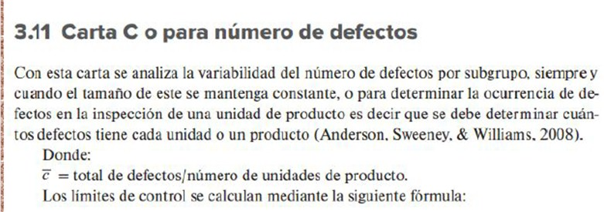
MUESTRA | DEFECTOS | LCS | LC | LCI
1 | 21
2 | 24
3 | 16
4 | 12
5 | 15
6 | 5
7 | 28
8 | 20
9 | 31
10 | 25
Carta C
 | DEFECTOS | LCS | LC | LCI
 | 21
 | 24
 | 16
 | 12
 | 15
 | 5
 | 28
 | 20
 | 31
 | 25
 | 20
 | 24
 | 16
 | 19
 | 10
 | 17
 | 13
 | 22
 | 18
 | 39
 | 30
 | 24
 | 16
 | 19
 | 17
 | 15
11 | 20
12 | 24
13 | 16
14 | 19
15 | 10
16 | 17
17 | 13
18 | 22
19 | 18
20 | 39
21 | 30
22 | 24
23 | 16
24 | 19
25 | 17
26 | 15
TOTAL | 516

MUESTRAS | 26

C = | TOTAL DE DEFECTOS / NUMERO DE MUESTRAS

C = | 19.846153846 | B29/B31

 |  |  |  |  |  | CRITERIO | PRUEBA | ANÁLISIS
 |  |  |  |  |  | PUNTOS FUERA DE LÍMITES | UNO O MÁS PUNTOS FUERA DE LOS LÍMITES DE CONTROL
 |  |  |  |  |  | CAMBIOS DE NIVEL | 8 O MÁS PUNTOS DE UN SOLO LADO DE LA LÍNEA CENTRAL
 |  |  |  |  |  | TENDENCIA | PRUEBA: MÁS DE 14 PUNTOS DE UN SOLO LADO DE LA LINEA CENTRAL.
 |  |  |  |  |  | CICLOS RECURRENTES | PATRONES REPETITIVOS
 |  |  |  |  |  | MUCHA VARIABILIDAD | PRUEBA; Ocho puntos consecutivos en ambos lados de la línea central con ninguno en la zona C.
 |  |  |  |  |  | FALTA DE VARIABILIDAD | PRUEBA: Quince puntos consecutivos en la zona C, arriba o abajo de la línea central.

